상품제안서
셔니트 모던카페머그 | 상품코드: S40307

 |  |  |  |  |  |  | 02-713-8555 | www.synergygift.co.kr
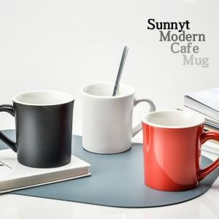

【상세/제작정보】 | <p><span style="font-size: 14pt;">※ 200개 미만 선물포장 진행시 95,000원(VAT별도) 발생 됩니다.</span></p><p><span style="font-size: 14pt;">※ 운임비 별도 발생 됩니다.</span></p>

【인쇄/포장옵션】 | 실크, 전사1도인쇄 / 포장지포장

【공급단가】 | 수량 | 100~ | 300~ | 1,000~ | 3,000~ | 10,000~
*VAT별도 | 유광레드 | 2,590원 | 2,470원 | 2,350원 | 2,310원 | 2,230원
 | 무광 화이트 | 2,590원 | 2,470원 | 2,350원 | 2,310원 | 2,230원
 | 무광 블랙 | 2,590원 | 2,470원 | 2,350원 | 2,310원 | 2,230원

【상품 URL】 | https://www.synergygift.co.kr:443/src/goods_detail.php?gdno=40307

